Detalle Campos e Instructivo
CAMPO | DEFINICIÓN | INSTRUCTIVO | RESPONSABLE DE DILIGENCIAMIENTO
DIRECCIÓN GENERAL / REGIONAL / CENTRO DE FORMACIÓN / SEDE | Corresponde a los datos de la dirección general, regional, centro de formación y sede en la cual se está realizando el inventario y valoración de activos de información. | Diligencie el campo con la información correspondiente a la solicitada en el campo. | Líder de proceso / Colaborador designado / CISO
LÍDER DE PROCESO O FUNCIONARIO DESIGNADO / CALIFICADO POR | Persona responsable del (los) proceso (s) al interior de la oficina o dirección a la cual pertenece para la identificación/actualización, clasificación, etiquetado y valoración de los activos de información. | Diligencie la información asociada al líder de proceso, funcionario designado o quien realice la calificación. | Líder de proceso / Colaborador designado / CISO
FECHA ÚLTIMA ACTUALIZACIÓN | Última fecha en la cual se llevó a cabo la identificación, clasificación, etiquetado y valoración de los activos de información de los procesos que tiene a cargo. | Diligencie la fecha en la que realizó la creación o actualización del inventario de activos. | Líder de proceso / Colaborador designado / CISO

IDENTIFICACIÓN DE ACTIVOS DE INFORMACIÓN
CAMPO | DEFINICIÓN | INSTRUCTIVO | RESPONSABLE DE DILIGENCIAMIENTO
ID. ACTIVO | Este es un indicador automático propio de la matriz | El campo es automático y ya está diligenciado. | Automático por herramienta
PROCESO | Proceso definido en el Sistema Integrado de Gestión y Autocontrol, al cual pertenece activo de información. | Registre el nombre del proceso al cual pertenece el activo de información. | Líder de proceso / Colaborador designado
PROCEDIMIENTO | Nombre del procedimiento en el que se encuentra referenciado o al que pertenece el activo de información. | Registre el nombre del procedimiento al cual pertenece el activo de información. | Líder de proceso / Colaborador designado
NOMBRE DEL ACTIVO DE INFORMACIÓN | Denominación asignada al activo de información. Es necesario resaltar que este nombre en el caso de ser formatos o documentos puede ser diferente al nombre asignado al formato o documento. | Registre el nombre a través del cual se identifica el activo de información. | Líder de proceso / Colaborador designado
DESCRIPCIÓN DEL ACTIVO DE INFORMACIÓN | Descripción o detalle que permite contextualizar o proporcionar más información sobre el activo de información. | Realice una breve descripción que ayude a contextualiza el activo de información que está registrando. | Líder de proceso / Colaborador designado
CÓDIGO EN EL SISTEMA INTEGRADO DE GESTIÓN Y AUTOCONTROL | Código que haya sido asignado al documento, formato o archivo dentro Sistema Integrado de Gestión y Autocontrol. | Registre para el caso de archivos, documentos o información el código asignado dentro del Sistema Integrado de Gestión y Autocontrol. En caso de que el formato o procedimiento se encuentre en proceso de adopción o sea un documento externo, registrar el nombre de este. Sí no se cuenta con un formato preestablecido para la generación del documento de archivo (registro), en este campo se incluye “No Aplica (N. A.)”. | Líder de proceso / Colaborador designado
USUARIOS (TODA LA ENTIDAD / NOMBRE DEL CARGO / DEPENDENCIA / GRUPO / OFICINA) | Es una parte designada de la entidad, un cargo, proceso, o grupo de trabajo, dependencia que hace uso del activo de información. | Registre la entidad, un cargo, proceso, grupo de trabajo, dependencia que hace uso del activo de información. | Líder de proceso / Colaborador designado
PROPIETARIO (NOMBRE DEL CARGO / DEPENDENCIA / GRUPO / OFICINA) | Es una parte designada de la entidad, un cargo, proceso, o grupo de trabajo, dependencia encargado de definir el uso, administración, acceso y controles aplicables sobre el activo de información. | Registre la entidad, cargo, proceso, grupo de trabajo o dependencia encargado de definir el uso, administración, acceso y controles aplicables sobre el activo de información. | Líder de proceso / Colaborador designado
CUSTODIO (NOMBRE DEL CARGO / DEPENDENCIA / GRUPO / OFICINA) | Es una parte designada de la entidad, un cargo, proceso, o grupo de trabajo, dependencia encargado de aplicar y hacer efectivo el uso, administración, acceso y controles definidos por el propietario del activo de información. Tales como copias de seguridad, asignación privilegios de acceso, modificación y borrado. | Registre la entidad, cargo, proceso, grupo de trabajo o dependencia encargado de aplicar y hacer efectivo el uso, administración, acceso y controles definidos por el propietario del activo de información | Líder de proceso / Colaborador designado
Código de Etiquetado - DIC | El Código de etiquetado – DIC se generada de manera automática basado en la calificación de la disponibilidad, integridad y confidencialidad – DIC que realice para cada activo de información. | La información contenida en el campo se genera de manera automática una vez se realiza la valoración del activo de información que ha sido identificado. | Automático por herramienta

RETENCIÓN DOCUMENTAL
CAMPO | DEFINICIÓN | INSTRUCTIVO | RESPONSABLE DE DILIGENCIAMIENTO
Serie | Nombre asignado en la tabla de retención documental para la serie. | Registrar el nombre asignado en la tabla de retención documental para la serie. En caso de no contar con una clasificación documental, en este campo se registra la expresión “sin establecer” y se procede a revisar el cuadro de clasificación documental ya sea para la actualización o para la elaboración de la TRD, según corresponda. | Líder de proceso / Colaborador designado
Subserie | Nombre asignado en la tabla de retención documental para la subserie. | Registrar el nombre asignado en la tabla de retención documental para la subserie. En caso de no contar con una clasificación documental, en este campo se registra la expresión “sin establecer” y se procede a revisar el cuadro de clasificación documental ya sea para la actualización o para la elaboración de la TRD, según corresponda. | Líder de proceso / Colaborador designado
Descripción de la categoría de información | Descripción del contenido de la serie y subserie documental, la cual puede ser tomada de las Fichas de Valoración y Disposición Documental, si ya se encuentran elaboradas. Nota: la información suministrada por la Ficha de Valoración y Disposición Documental no aplica para todos los procesos. Por lo tanto, en los casos que no aplique se debe consignar lo relacionado con la importancia de la serie o subserie documental desde el punto de vista archivístico, cultural, técnico y legal. | Hacer una breve descripción del contenido de la serie y subserie documental, la cual puede ser tomada de las Fichas de Valoración y Disposición Documental, si ya se encuentran elaboradas. | Líder de proceso / Colaborador designado

VALORACIÓN DEL ACTIVO
CAMPO | DEFINICIÓN | INSTRUCTIVO | RESPONSABLE DE DILIGENCIAMIENTO
Tipo de Activo | 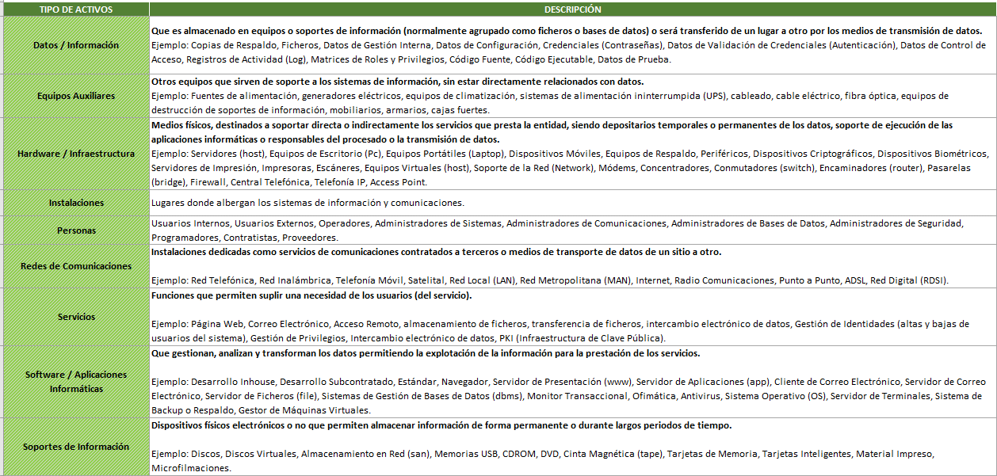 Define el tipo al cual pertenece el activo. Para este campo consulte la hoja "Detalle Listas": | Seleccione el tipo de activo que se relacione con el activo identificado. | Líder de proceso / Colaborador designado
CLASIFICACIÓN SEGÚN LA CONFIDENCIALIDAD | Se dará la calificación de ALTO cuando: La Información del activo se encuentra disponible sólo para grupo de personas dentro o fuera de la entidad y que en caso de ser conocida por terceros sin autorización puede conllevar un impacto significativo de índole legal, operativo, reputacional o económico. Por lo tanto, la información pública clasificada, información pública reservada, Datos sensibles serán catalogados como “ALTO”. | Realice la calificación del la integridad del activo de información según los criterios suministrados y disponibles. | Líder de proceso / Colaborador designado
 | Se dará la calificación de MEDIO cuando: La Información del activo corresponde a Información interna de la entidad que puede ser conocida y accedida por personas o sistemas internos o externos debidamente autorizados, adicionalmente la información en construcción será catalogada como “MEDIO”.
 | Se dará la calificación de BAJO cuando: La Información del activo puede ser entregada o publicada sin restricciones a cualquier persona dentro y fuera de la entidad, sin que esto implique daños a terceros ni a las actividades o procesos de la entidad, los tipos de datos que hacen parte de esta categoría son datos públicos y datos abiertos.”.
 | SIN CLASIFICAR: Activos de Información que deben ser incluidos en el inventario y que aún no han sido clasificados, deben ser tratados como activos de Información Pública Reservada.
Valor | Este campo se calcula de manera automática, de acuerdo con la opción escogida en la CLASIFICACIÓN SEGÚN LA CONFIDENCIALIDAD. |  | Cálculo automático
CLASIFICACIÓN SEGÚN LA INTEGRIDAD | ALTO: información cuya pérdida de exactitud y completitud puede conllevar un impacto negativo de índole legal o económica, retrasar sus funciones o generar pérdidas de imagen severas para las partes interesada. | Realice la calificación del la integridad del activo de información según los criterios suministrados y disponibles. | Líder de proceso / Colaborador designado
 | MEDIO: información cuya pérdida de exactitud y completitud puede conllevar un impacto negativo de índole legal o económica, retrasar sus funciones, o generar pérdida de imagen moderado para la Entidad.
 | BAJO: información cuya pérdida de exactitud y completitud conlleva un impacto no significativo para la Entidad o entes externos.
 | SIN CLASIFICAR: Activos de Información que deben ser incluidos en el inventario y que aún no han sido clasificados, deben ser tratados como activos de información de disponibilidad ALTA.
Valor | Este campo se calcula de manera automática, de acuerdo con la opción escogida en la CLASIFICACIÓN SEGÚN LA INTEGRIDAD. |  | Cálculo automático
CLASIFICACIÓN SEGÚN LA DISPONIBILIDAD | ALTO: la no disponibilidad de la información puede conllevar un impacto negativo de índole legal o económica, retrasar sus funciones, o generar pérdida de imagen severa para las partes interesadas. | Realice la calificación del la disponibilidad del activo de información según los criterios suministrados y disponibles. | Líder de proceso / Colaborador designado
 | MEDIO: la no disponibilidad de la información puede conllevar un impacto negativo de índole legal o económica, retrasar sus funciones, o generar pérdida de imagen moderado para la Entidad.
 | BAJO: la no disponibilidad de la información puede afectar la operación normal de la Entidad o partes interesadas, pero no conlleva implicaciones legales, económicas o de pérdida de imagen.
 | SIN CLASIFICAR: Activos de Información que deben ser incluidos en el inventario y que aún no han sido clasificados, deben ser tratados como activos de información de disponibilidad ALTA.
Valor | Este campo se calcula de manera automática, de acuerdo con la opción escogida en la CLASIFICACIÓN SEGÚN LA DISPONIBILIDAD. |  | Cálculo automático
Valor total del Activo | Este campo se calcula de manera automática, de acuerdo con la opción escogida de acuerdo a los impactos señalados por el dueño del activo de información. |  | Cálculo automático
...

